Лист 1
Прайс-лист
МИР ПРЯЖИ

В валюте: руб. (курс 1).
Цены указаны на 07.08.2020

№ | Номенклатура/ Характеристика номенклатуры | Описание | Изображение | Артикул | Цена | Ед. | Остаток | Ссылка на сайт
 | Ткань 100% хлопок, ширина 110 см, Stof 4507-913 | Ткань 100% хлопок, ширина 110 см, Stof 4507-913 | 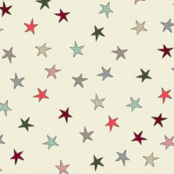 | 4507-913 | 777.00 |  |  | Изображение
 | Ткань 100% хлопок, ширина 110 см, Stof 4507-913 |  |  |  | 777.00 | м | 4 | Изображение
 | Ткань 100% хлопок, ширина 110 см, Stof 4507-914 | Ткань 100% хлопок, ширина 110 см, Stof 4507-914 | 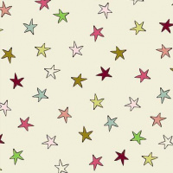 | 4507-914 | 777.00 |  |  | Изображение
 | Ткань 100% хлопок, ширина 110 см, Stof 4507-914 |  |  |  | 777.00 | м | 5 | Изображение
 | Ткань 100% хлопок, ширина 110 см, Stof 4507-915 | Ткань 100% хлопок, ширина 110 см, Stof 4507-915 |  | 4507-915 | 777.00 |  |  | Изображение
 | Ткань 100% хлопок, ширина 110 см, Stof 4507-915 |  |  |  | 777.00 | м | 2.5 | Изображение
 | Ткань 100% хлопок, ширина 110 см, Stof 4507-922 | Ткань 100% хлопок, ширина 110 см, Stof 4507-922 |  | 4507-922 | 777.00 |  |  | Изображение
 | Ткань 100% хлопок, ширина 110 см, Stof 4507-922 |  |  |  | 777.00 | м | 4 | Изображение
 | Ткань 100% хлопок, ширина 110 см, Stof 4507-924 | Ткань 100% хлопок, ширина 110 см, Stof 4507-924 | 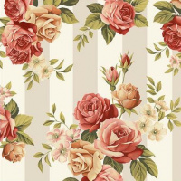 | 4507-924 | 777.00 |  |  | Изображение
 | Ткань 100% хлопок, ширина 110 см, Stof 4507-924 |  |  |  | 777.00 | м | 7 | Изображение
 | Ткань 100% хлопок, ширина 110 см, Stof 4507-925 | Ткань 100% хлопок, ширина 110 см, Stof 4507-925 | 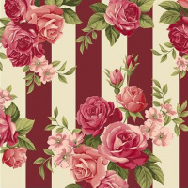 | 4507-925 | 777.00 |  |  | Изображение
 | Ткань 100% хлопок, ширина 110 см, Stof 4507-925 |  |  |  | 777.00 | м | 8.5 | Изображение
 | Ткань 100% хлопок, ширина 110 см, Stof 4507-926 | Ткань 100% хлопок, ширина 110 см, Stof 4507-926 |  | 4507-926 | 777.00 |  |  | Изображение
 | Ткань 100% хлопок, ширина 110 см, Stof 4507-926 |  |  |  | 777.00 | м | 5.5 | Изображение
 | Ткань 100% хлопок, ширина 110 см, Stof 4507-928 | Ткань 100% хлопок, ширина 110 см, Stof 4507-928 | 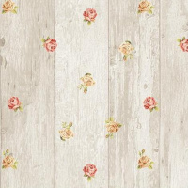 | 4507-928 | 777.00 |  |  | Изображение
 | Ткань 100% хлопок, ширина 110 см, Stof 4507-928 |  |  |  | 777.00 | м | 12.5 | Изображение
 | Ткань 100% хлопок, ширина 110 см, Stof 4507-929 | Ткань 100% хлопок, ширина 110 см, Stof 4507-929 | 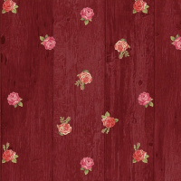 | 4507-929 | 777.00 |  |  | Изображение
 | Ткань 100% хлопок, ширина 110 см, Stof 4507-929 |  |  |  | 777.00 | м | 6 | Изображение
 | Ткань 100% хлопок, ширина 110 см, Stof 4507-934 | Ткань 100% хлопок, ширина 110 см, Stof 4507-934 | 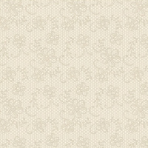 | 4507-934 | 777.00 |  |  | Изображение
 | Ткань 100% хлопок, ширина 110 см, Stof 4507-934 |  |  |  | 777.00 | м | 0.5 | Изображение
 | Ткань 100% хлопок, ширина 110 см, Stof 4507-939 | Ткань 100% хлопок, ширина 110 см, Stof 4507-939 | 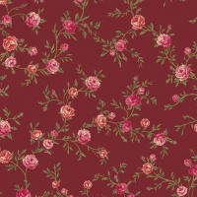 | 4507-939 | 777.00 |  |  | Изображение
 | Ткань 100% хлопок, ширина 110 см, Stof 4507-939 |  |  |  | 777.00 | м | 2 | Изображение
 | Ткань 100% хлопок, ширина 110 см, Stof 4507-943 | Ткань 100% хлопок, ширина 110 см, Stof 4507-943 | 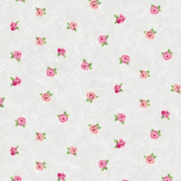 | 4507-943 | 777.00 |  |  | Изображение
 | Ткань 100% хлопок, ширина 110 см, Stof 4507-943 |  |  |  | 777.00 | м | 2 | Изображение
 | Ткань 100% хлопок, ширина 110 см, Stof 4507-951 | Ткань 100% хлопок, ширина 110 см, Stof 4507-951 |  | 4507-951 | 777.00 |  |  | Изображение
 | Ткань 100% хлопок, ширина 110 см, Stof 4507-951 |  |  |  | 777.00 | м | 1 | Изображение
 | Ткань 100% хлопок, ширина 110 см, Stof 4507-952 | Ткань 100% хлопок, ширина 110 см, Stof 4507-952 | 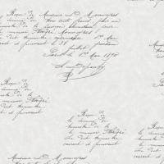 | 4507-952 | 777.00 |  |  | Изображение
 | Ткань 100% хлопок, ширина 110 см, Stof 4507-952 |  |  |  | 777.00 | м | 4.5 | Изображение
 | Ткань Stof 100% хлопок, ширина 110 см | Ткань Stof 100% хлопок, ширина 110 см | 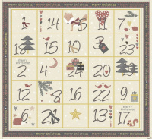 | 4495-202 | 645.58 |  |  | Изображение
 | Ткань Stof 100% хлопок, ширина 110 см |  |  |  | 645.58 | м | 5.37 | Изображение
 | Ткань Stof 100% хлопок, ширина 110 см | Ткань Stof 100% хлопок, ширина 110 см | 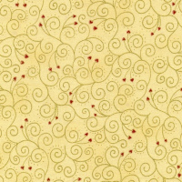 | 4591-209 | 645.58 |  |  | Изображение
 | Ткань Stof 100% хлопок, ширина 110 см |  |  |  | 645.58 | м | 0.18 | Изображение
 | Ткань Stof 100% хлопок, ширина 110 см | Ткань Stof 100% хлопок, ширина 110 см | 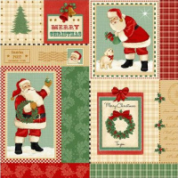 | 4495-401 | 645.58 |  |  | Изображение
 | Ткань Stof 100% хлопок, ширина 110 см |  |  |  | 645.58 | м | 0.4 | Изображение
 | Ткань Stof 4519-107, 100% хлопок, ширина 110 см | Ткань Stof 4519-107, 100% хлопок, ширина 110 см | 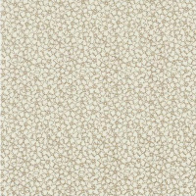 | 4519-107 | 742.61 |  |  | Изображение
 | Ткань Stof 4519-107, 100% хлопок, ширина 110 см |  |  |  | 742.61 | м | 0.3 | Изображение
 | Ткань для лоскутного шитья Stof 4507-636 | Ткань для лоскутного шитья Stof 4507-636 | 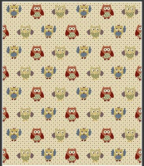 | 4507-636 | 529.36 |  |  | Изображение
 | Ткань для лоскутного шитья Stof 4507-636 |  |  |  | 529.36 | м | 0.5 | Изображение
 | Ткань для лоскутного шитья Stof 4507-639 | Ткань для лоскутного шитья Stof 4507-639 |  | 4507-639 | 529.36 |  |  | Изображение
 | Ткань для лоскутного шитья Stof 4507-639 |  |  |  | 529.36 | м | 4 | Изображение
 | Ткань для лоскутного шитья Stof 4507-644 | Ткань для лоскутного шитья Stof 4507-644 | 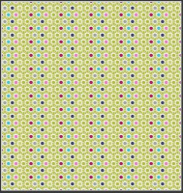 | 4507-644 | 529.36 |  |  | Изображение
 | Ткань для лоскутного шитья Stof 4507-644 |  |  |  | 529.36 | м | 0.7 | Изображение
 | Ткань для лоскутного шитья Stof 4513 | Ткань для лоскутного шитья Stof 4513 | 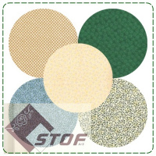 | 4513 | 300.00 |  |  | Изображение
 | Ткань для лоскутного шитья Stof 4513 (арт.4513-616) |  | 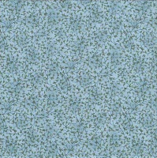 |  | 300.00 | м | 1 | Изображение
 | Ткань для лоскутного шитья Stof 4514 | Ткань для лоскутного шитья Stof 4514 | 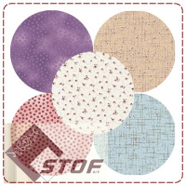 | 4514 | 300.00 |  |  | Изображение
 | Ткань для лоскутного шитья Stof 4514 (арт.4514-401) |  | 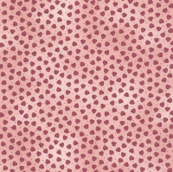 |  | 300.00 | м | 1.03 | Изображение
 | Ткань для лоскутного шитья Stof 4514-311 | Ткань для лоскутного шитья Stof 4514-311 | 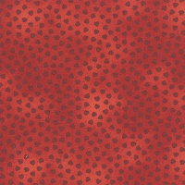 | 4514-311 | 300.00 |  |  | Изображение
 | Ткань для лоскутного шитья Stof 4514-311 |  |  |  | 300.00 | м | 0.83 | Изображение
 | Ткань для лоскутного шитья Stof 4518 | Ткань для пэчворка 100% хлопок, ширина 110 см - Stof, Дания | 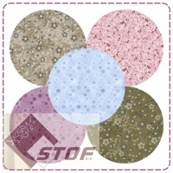 | 4518 | 300.00 |  |  | Изображение
 | Ткань для лоскутного шитья Stof 4518 (арт.4518-602) |  |  |  | 300.00 | м | 0.95 | Изображение
 | Ткань для лоскутного шитья Stof 4518-200 | Ткань для лоскутного шитья Stof 4518-200 | 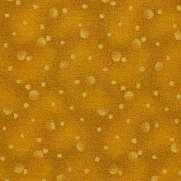 | 4518-200 | 352.80 |  |  | Изображение
 | Ткань для лоскутного шитья Stof 4518-200 |  |  |  | 352.80 | м | 0.75 | Изображение

